1.รวม
โครงการภายใต้เป้าหมายแผนแม่บทย่อย: 110501 ผู้สูงอายุมีคุณภาพชีวิตที่ดี มีความมั่นคงในชีวิต มีทักษะการดำรงชีวิต มีส่วนร่วมในกิจกรรมสังคม สร้างมูลค่าเพิ่มให้แก่สังคมเพิ่มขึ้น
กรุณา Log in เข้าระบบ eMENSCR ก่อนดำเนินการ Click ที่ link โครงการนั้น ๆ
หมายเหตุ : หากไม่ Login จะไม่สามารถดูรายละเอียดโครงการได้
โครงการที่ปรากฎเป็นโครงการที่ผ่านการอนุมัติจากผู้บริหาร (M7) ของหน่วยงานเท่านั้น (ข้อมูล ณ เดือนมิถุนายน 2566)

โครงการ/การดำเนินงาน | ชื่อโครงการ / การดำเนินงาน | ยุทธศาสตร์ชาติที่เกี่ยวข้องโดยตรง (ข้อความ) | ปีงบประมาณ | วันที่เริ่มต้นโครงการ | วันที่สิ้นสุดโครงการ | หน่วยงานระดับกองหรือเทียบเท่า | หน่วยงานระดับกรมหรือเทียบเท่า | หน่วยงานระดับกระทรวงหรือเทียบเท่า | ประเภทโครงการ | องค์ประกอบ | ปัจจัย
จัดกิจกรรมศูนย์ดูแลครู่และบุคลากรทางการศึกษาผู้สูงอายุจังหวัดศรีสะเกษ | จัดกิจกรรมศูนย์ดูแลครู่และบุคลากรทางการศึกษาผู้สูงอายุจังหวัดศรีสะเกษ | ด้านการพัฒนาและเสริมสร้างศักยภาพทรัพยากรมนุษย์ | 2560 | มิถุนายน 2560 | มิถุนายน 2562 | สำนักงาน สกสค. จังหวัดศรีสะเกษ | สำนักงานคณะกรรมการส่งเสริมสวัสดิการและสวัสดิภาพครูและบุคลากรทางการศึกษา | กระทรวงศึกษาธิการ |  | 110501V05 | 110501V05F01
มุทิตาจิต ประจำปีงบประมาณ 2562 | มุทิตาจิต ประจำปีงบประมาณ 2562 | ด้านการพัฒนาและเสริมสร้างศักยภาพทรัพยากรมนุษย์ | 2561 | มิถุนายน 2561 | กันยายน 2562 | กองกลาง | มหาวิทยาลัยราชภัฏจันทรเกษม | กระทรวงการอุดมศึกษา วิทยาศาสตร์ วิจัยและนวัตกรรม |  | 110501V04 | 110501V04F02
การเพิ่มประสิทธิภาพกองทุนการออมแห่งชาติ | การเพิ่มประสิทธิภาพกองทุนการออมแห่งชาติ | ด้านการสร้างโอกาสและความเสมอภาคทางสังคม | 2561 | มกราคม 2561 | ธันวาคม 2565 | กองทุนการออมแห่งชาติ | กองทุนการออมแห่งชาติ | กระทรวงการคลัง |  | 110501V05 | 110501V05F01
โครงการวิจัย ความต้องการของผู้สูงอายุในการทำงานต่อและการเตรียมความพร้อมของสถานประกอบการในการจ้างงานผู้สูงอายุ | โครงการวิจัย ความต้องการของผู้สูงอายุในการทำงานต่อและการเตรียมความพร้อมของสถานประกอบการในการจ้างงานผู้สูงอายุ | ด้านการพัฒนาและเสริมสร้างศักยภาพทรัพยากรมนุษย์ | 2561 | ตุลาคม 2560 | กันยายน 2561 | คณะบริหารธุรกิจ | มหาวิทยาลัยเชียงใหม่ | กระทรวงการอุดมศึกษา วิทยาศาสตร์ วิจัยและนวัตกรรม |  | 110501V02 | 110501V02F01
การเสริมสร้างความรู้ความเข้าใจด้านการประกันภัย | การเสริมสร้างความรู้ความเข้าใจด้านการประกันภัย | ด้านการสร้างโอกาสและความเสมอภาคทางสังคม | 2561 | ตุลาคม 2560 | ธันวาคม 2563 | ฝ่ายกลยุทธ์และบริหารความเสี่ยง | สำนักงานคณะกรรมการกำกับและส่งเสริมการประกอบธุรกิจประกันภัย (คปภ.) | กระทรวงการคลัง |  | 110501V05 | 110501V05F01
ความคาดหวังและความพึงพอใจของผู้สูงอายุและผู้พิการที่มีต่อการจัดการท่องเที่ยวภายใต้โครงการชุมชนต้นแบบอารยสถาปัตย์เกาะเกร็ด จังหวัดนนทบุรี | ความคาดหวังและความพึงพอใจของผู้สูงอายุและผู้พิการที่มีต่อการจัดการท่องเที่ยวภายใต้โครงการชุมชนต้นแบบอารยสถาปัตย์เกาะเกร็ด จังหวัดนนทบุรี | ด้านการพัฒนาและเสริมสร้างศักยภาพทรัพยากรมนุษย์ | 2561 | ตุลาคม 2560 | ตุลาคม 2561 | สถาบันวิจัยและพัฒนา | มหาวิทยาลัยราชภัฏธนบุรี | กระทรวงการอุดมศึกษา วิทยาศาสตร์ วิจัยและนวัตกรรม |  | 110501V04 | 110501V04F02
การพัฒนาอารยสถาปัตย์เพื่อพัฒนาคุณภาพชีวิตของผู้สูงอายุในชุมชนเขตธนบุรี กรุงเทพมหานคร | การพัฒนาอารยสถาปัตย์เพื่อพัฒนาคุณภาพชีวิตของผู้สูงอายุในชุมชนเขตธนบุรี กรุงเทพมหานคร | ด้านการพัฒนาและเสริมสร้างศักยภาพทรัพยากรมนุษย์ | 2561 | ตุลาคม 2560 | ตุลาคม 2561 | สถาบันวิจัยและพัฒนา | มหาวิทยาลัยราชภัฏธนบุรี | กระทรวงการอุดมศึกษา วิทยาศาสตร์ วิจัยและนวัตกรรม |  | 110501V04 | 110501V04F01
โครงการฝึกอบรม “การประยุกต์ใช้นวัตกรรมวิศวกรรมชีวการแพทย์สู่ชุมชน” | โครงการฝึกอบรม “การประยุกต์ใช้นวัตกรรมวิศวกรรมชีวการแพทย์สู่ชุมชน” | ด้านการพัฒนาและเสริมสร้างศักยภาพทรัพยากรมนุษย์ | 2561 | พฤศจิกายน 2560 | ธันวาคม 2560 | สถาบันวิศวกรรมชีวการแพทย์ | มหาวิทยาลัยเชียงใหม่ | กระทรวงการอุดมศึกษา วิทยาศาสตร์ วิจัยและนวัตกรรม |  | 110501V05 | 110501V05F04
โครงการลงพื้นที่เยี่ยมเยือนกลุ่มผู้ใช้เครื่องตรวจจับการล้มสำหรับผู้สูงอายุและผู้ป่วยที่มีปัญหาด้านการเดิน | โครงการลงพื้นที่เยี่ยมเยือนกลุ่มผู้ใช้เครื่องตรวจจับการล้มสำหรับผู้สูงอายุและผู้ป่วยที่มีปัญหาด้านการเดิน | ด้านการพัฒนาและเสริมสร้างศักยภาพทรัพยากรมนุษย์ | 2561 | ตุลาคม 2560 | กันยายน 2561 | สถาบันวิศวกรรมชีวการแพทย์ | มหาวิทยาลัยเชียงใหม่ | กระทรวงการอุดมศึกษา วิทยาศาสตร์ วิจัยและนวัตกรรม |  | 110501V05 | 110501V05F04
โครงการวิจัยและนวัตกรรมเพื่อการพัฒนาสังคมและสิ่งแวดล้อม | โครงการวิจัยและนวัตกรรมเพื่อการพัฒนาสังคมและสิ่งแวดล้อม | ด้านการพัฒนาและเสริมสร้างศักยภาพทรัพยากรมนุษย์ | 2562 | ตุลาคม 2561 | กันยายน 2562 | กองแผนงาน | มหาวิทยาลัยเทคโนโลยีพระจอมเกล้าพระนครเหนือ | กระทรวงการอุดมศึกษา วิทยาศาสตร์ วิจัยและนวัตกรรม |  | 110501V04 | 110501V04F01
การให้บริการกู้ยืมเงินทุนประกอบอาชีพรายบุคคลและรายกลุ่ม | การให้บริการกู้ยืมเงินทุนประกอบอาชีพรายบุคคลและรายกลุ่ม | ด้านการพัฒนาและเสริมสร้างศักยภาพทรัพยากรมนุษย์ | 2562 | ตุลาคม 2561 | กันยายน 2562 | กองบริหารกองทุนผู้สูงอายุ | กรมกิจการผู้สูงอายุ | กระทรวงการพัฒนาสังคมและความมั่นคงของมนุษย์ |  | 110501V03 | 110501V03F01
โครงการฝึกอบรมแรงงานผู้สูงอายุเพื่อเพิ่มโอกาสในการประกอบอาชีพ ประจำปีงบประมาณ พ.ศ. 2562 | โครงการฝึกอบรมแรงงานผู้สูงอายุเพื่อเพิ่มโอกาสในการประกอบอาชีพ ประจำปีงบประมาณ พ.ศ. 2562 | ด้านการพัฒนาและเสริมสร้างศักยภาพทรัพยากรมนุษย์ | 2562 | ตุลาคม 2561 | กันยายน 2562 | กองพัฒนาศักยภาพแรงงานและผู้ประกอบกิจการ | กรมพัฒนาฝีมือแรงงาน | กระทรวงแรงงาน |  | 110501V02 | 110501V02F01
ข้อเสนอเชิงนโยบายด้านการส่งเสริมการมีรายได้และการมีงานทำของผู้สุงอายุตามนโยบายประชารัฐเพื่อสังคมของกระทรวงการพัฒนาสังคมและความมั่นคงของมนุษย์ | ข้อเสนอเชิงนโยบายด้านการส่งเสริมการมีรายได้และการมีงานทำของผู้สุงอายุตามนโยบายประชารัฐเพื่อสังคมของกระทรวงการพัฒนาสังคมและความมั่นคงของมนุษย์ | ด้านการพัฒนาและเสริมสร้างศักยภาพทรัพยากรมนุษย์ | 2562 | ตุลาคม 2561 | กันยายน 2562 | กองมาตรฐานการพัฒนาสังคมและความมั่นคงของมนุษย์ | สำนักงานปลัดกระทรวงฯ | กระทรวงการพัฒนาสังคมและความมั่นคงของมนุษย์ |  | 110501V02 | 110501V02F01
โครงการขับเคลื่อนยุทธศาสตร์ มาตรการสู่การปฏิบัติ | โครงการขับเคลื่อนยุทธศาสตร์ มาตรการสู่การปฏิบัติ | ด้านการสร้างโอกาสและความเสมอภาคทางสังคม | 2562 | ตุลาคม 2561 | กันยายน 2562 | กองยุทธศาสตร์และแผนงาน | กรมกิจการผู้สูงอายุ | กระทรวงการพัฒนาสังคมและความมั่นคงของมนุษย์ |  | 110501V05 | 110501V05F01
งานคณะกรรมการผู้สูงอายุแห่งชาติ | งานคณะกรรมการผู้สูงอายุแห่งชาติ | ด้านการสร้างโอกาสและความเสมอภาคทางสังคม | 2562 | ตุลาคม 2561 | กันยายน 2562 | กองยุทธศาสตร์และแผนงาน | กรมกิจการผู้สูงอายุ | กระทรวงการพัฒนาสังคมและความมั่นคงของมนุษย์ |  | 110501V05 | 110501V05F01
โครงการส่งเสริมความร่วมมือประชารัฐเพื่อการพัฒนาศักยภาพผู้สูงอายุ | โครงการส่งเสริมความร่วมมือประชารัฐเพื่อการพัฒนาศักยภาพผู้สูงอายุ | ด้านการพัฒนาและเสริมสร้างศักยภาพทรัพยากรมนุษย์ | 2562 | ตุลาคม 2561 | กันยายน 2562 | กองส่งเสริมศักยภาพผู้สูงอายุ | กรมกิจการผู้สูงอายุ | กระทรวงการพัฒนาสังคมและความมั่นคงของมนุษย์ |  | 110501V03 | 110501V03F01
โครงการสร้างความตระหนักและเตรียมความพร้อมรองรับสัมคมสูงอายุ | โครงการสร้างความตระหนักและเตรียมความพร้อมรองรับสัมคมสูงอายุ | ด้านการสร้างโอกาสและความเสมอภาคทางสังคม | 2562 | ตุลาคม 2561 | กันยายน 2562 | กองส่งเสริมศักยภาพผู้สูงอายุ | กรมกิจการผู้สูงอายุ | กระทรวงการพัฒนาสังคมและความมั่นคงของมนุษย์ |  | 110501V05 | 110501V05F03
โครงการสานพลังผู้สูงวัยร่วมพัฒนาคนไทยอยู่ดีมีสุข | โครงการสานพลังผู้สูงวัยร่วมพัฒนาคนไทยอยู่ดีมีสุข | ด้านการสร้างโอกาสและความเสมอภาคทางสังคม | 2562 | ตุลาคม 2561 | กันยายน 2562 | กองส่งเสริมศักยภาพผู้สูงอายุ | กรมกิจการผู้สูงอายุ | กระทรวงการพัฒนาสังคมและความมั่นคงของมนุษย์ |  | 110501V02 | 110501V02F01
โครงการพัฒนาศักยภาพและส่งเสริมการเรียนรู้ผู้สูงอายุในชุมชน | โครงการพัฒนาศักยภาพและส่งเสริมการเรียนรู้ผู้สูงอายุในชุมชน | ด้านการสร้างโอกาสและความเสมอภาคทางสังคม | 2562 | ตุลาคม 2561 | กันยายน 2562 | กองส่งเสริมศักยภาพผู้สูงอายุ | กรมกิจการผู้สูงอายุ | กระทรวงการพัฒนาสังคมและความมั่นคงของมนุษย์ |  | 110501V05 | 110501V05F01
ส่งเสริมการเรียนรู้และฝึกอบรมด้านผู้สูงอายุ | ส่งเสริมการเรียนรู้และฝึกอบรมด้านผู้สูงอายุ | ด้านการพัฒนาและเสริมสร้างศักยภาพทรัพยากรมนุษย์ | 2562 | ตุลาคม 2561 | กันยายน 2562 | กองส่งเสริมศักยภาพผู้สูงอายุ | กรมกิจการผู้สูงอายุ | กระทรวงการพัฒนาสังคมและความมั่นคงของมนุษย์ |  | 110501V05 | 110501V05F01
โครงการเสริมพลังภูมิปัญญาพัฒนาผลิตภัณฑ์สู่ชุมชน | โครงการเสริมพลังภูมิปัญญาพัฒนาผลิตภัณฑ์สู่ชุมชน | ด้านการพัฒนาและเสริมสร้างศักยภาพทรัพยากรมนุษย์ | 2562 | ตุลาคม 2561 | กันยายน 2562 | กองส่งเสริมศักยภาพผู้สูงอายุ | กรมกิจการผู้สูงอายุ | กระทรวงการพัฒนาสังคมและความมั่นคงของมนุษย์ |  | 110501V02 | 110501V02F01
พัฒนาการออกแบบชุดสตรีผู้สูงอายุ | พัฒนาการออกแบบชุดสตรีผู้สูงอายุ | ด้านการพัฒนาและเสริมสร้างศักยภาพทรัพยากรมนุษย์ | 2562 | ตุลาคม 2561 | กันยายน 2563 | คณะเทคโนโลยีคหกรรมศาสตร์ | มหาวิทยาลัยเทคโนโลยีราชมงคลธัญบุรี | กระทรวงการอุดมศึกษา วิทยาศาสตร์ วิจัยและนวัตกรรม |  | 110501V05 | 110501V05F04
ศูนย์พัฒนาศักยภาพทรัพยากรมนุษย์สู่ความเป็นเลิศ | ศูนย์พัฒนาศักยภาพทรัพยากรมนุษย์สู่ความเป็นเลิศ | ด้านการพัฒนาและเสริมสร้างศักยภาพทรัพยากรมนุษย์ | 2562 | ตุลาคม 2561 | กันยายน 2562 | คณะวิทยาการจัดการ | มหาวิทยาลัยราชภัฏกำแพงเพชร | กระทรวงการอุดมศึกษา วิทยาศาสตร์ วิจัยและนวัตกรรม |  | 110501V02 | 110501V02F01
โครงการอบรมเชิงปฏิบัติการ เรื่อง การบูรณาการเทคโนโลยียุคดิจิทัลกับงานถ่ายภาพเชิงศิลปวัฒนธรรมเพื่อส่งเสริมรายได้สำหรับผู้สูงอายุ | โครงการอบรมเชิงปฏิบัติการ เรื่อง การบูรณาการเทคโนโลยียุคดิจิทัลกับงานถ่ายภาพเชิงศิลปวัฒนธรรมเพื่อส่งเสริมรายได้สำหรับผู้สูงอายุ | ด้านการพัฒนาและเสริมสร้างศักยภาพทรัพยากรมนุษย์ | 2562 | กุมภาพันธ์ 2562 | กุมภาพันธ์ 2562 | คณะวิทยาศาสตร์และเทคโนโลยี | มหาวิทยาลัยเทคโนโลยีราชมงคลกรุงเทพ | กระทรวงการอุดมศึกษา วิทยาศาสตร์ วิจัยและนวัตกรรม |  | 110501V02 | 110501V02F01
การออกแบบรถรับส่งอาหารและเวชภัณฑ์ของผู้ป่วยติดเตียงจากสัญญาณมือด้วยวิธีการประมวลผลภาพ | การออกแบบรถรับส่งอาหารและเวชภัณฑ์ของผู้ป่วยติดเตียงจากสัญญาณมือด้วยวิธีการประมวลผลภาพ | ด้านการพัฒนาและเสริมสร้างศักยภาพทรัพยากรมนุษย์ | 2562 | ตุลาคม 2561 | กันยายน 2562 | คณะวิศวกรรมศาสตร์ | มหาวิทยาลัยเทคโนโลยีราชมงคลธัญบุรี | กระทรวงการอุดมศึกษา วิทยาศาสตร์ วิจัยและนวัตกรรม |  | 110501V05 | 110501V05F03
การศึกษาการจัดการพฤติกรรมสุขภาพของผู้สูงอายุ ตำบลเชิงดอย อำเภอดอยสะเก็ด จังหวัดเชียงใหม่ | การศึกษาการจัดการพฤติกรรมสุขภาพของผู้สูงอายุ ตำบลเชิงดอย อำเภอดอยสะเก็ด จังหวัดเชียงใหม่ | ด้านการพัฒนาและเสริมสร้างศักยภาพทรัพยากรมนุษย์ | 2562 | มีนาคม 2562 | มีนาคม 2563 | คณะศึกษาศาสตร์ | มหาวิทยาลัยเชียงใหม่ | กระทรวงการอุดมศึกษา วิทยาศาสตร์ วิจัยและนวัตกรรม |  | 110501V05 | 110501V05F02
โครงการบูรณาการพัฒนานวัตกรรมและเทคโนโลยีการดูแลสุขภาพช่องปากผู้สูงวัย | โครงการบูรณาการพัฒนานวัตกรรมและเทคโนโลยีการดูแลสุขภาพช่องปากผู้สูงวัย | ด้านการพัฒนาและเสริมสร้างศักยภาพทรัพยากรมนุษย์ | 2562 | ตุลาคม 2561 | กันยายน 2562 | ส่วนแผนและยุทธศาสตร์ | มหาวิทยาลัยศรีนครินทรวิโรฒ | กระทรวงการอุดมศึกษา วิทยาศาสตร์ วิจัยและนวัตกรรม |  | 110501V05 | 110501V05F04
...

3.Pivot VC
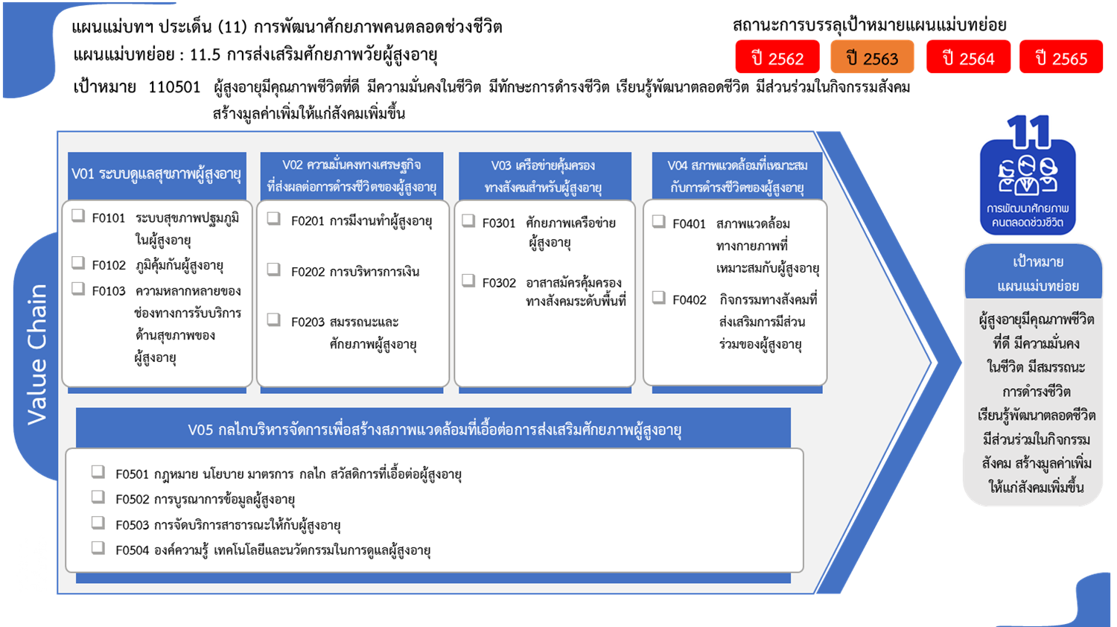
...
2562 | 2563 | 2564 | 2565 | รวมจำนวนโครงการทั้งหมด
 | 3 |  |  | 3
 | 3 |  |  | 3
2 | 6 | 16 | 18 | 42
 | 4 | 10 | 7 | 21
2 | 2 | 5 | 3 | 12
 |  | 1 | 8 | 9
9 | 19 | 7 | 12 | 48
21 โครงการ
42 โครงการ
7 โครงการ
10 โครงการ
9 | 14 | 7 | 11 | 42
 | 5 |  | 1 | 6
12 โครงการ
6 โครงการ
4 | 7 | 2 |  | 13
2 | 4 | 1 |  | 7
6 โครงการ
32 โครงการ
2 | 3 | 1 |  | 6
9 โครงการ
9 | 15 | 10 | 5 | 42
0 โครงการ
1 | 3 | 4 | 1 | 10
8 | 12 | 6 | 4 | 32
12 | 20 | 11 | 7 | 55
7 | 12 | 8 | 1 | 31
31 โครงการ
1 | 2 |  |  | 3
3 โครงการ
2 | 3 | 2 | 1 | 8
2 | 3 | 1 | 5 | 13
8 โครงการ
รวมทั้งสิ้น 203 โครงการ
36 | 70 | 46 | 42 | 203
13 โครงการ
...
โครงการที่ไม่สอดคล้องกับองค์ประกอบและปัจจัยใดของเป้าหมายแผนแม่บทย่อย จำนวน 3 โครงการ

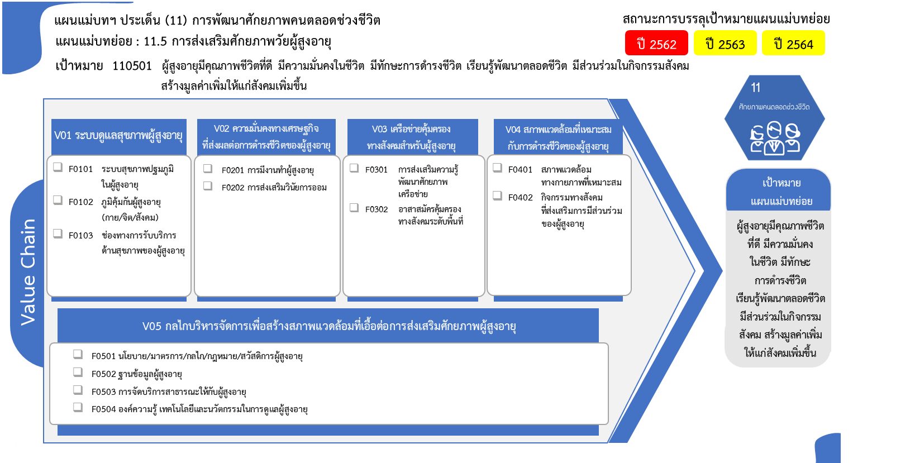

10 โครงการ
21 โครงการ
42 โครงการ
7 โครงการ
6 โครงการ
12 โครงการ
6 โครงการ
32 โครงการ

9 โครงการ

31 โครงการ
3 โครงการ
8 โครงการ
รวมทั้งสิ้น 203 โครงการ
13 โครงการ

